表紙
設計書
開発番号 | 標 題 |  | 〇 | 基本設計書 | 作成日付 | 検 印 | 再鑑者印
 | 営業・融資サポートシステム インフラ基本設計書個別編（横浜銀行） リモート保守 |  |  | 詳細設計書 | 2021/10/1
 |  |  |  | そ の 他 | 改2023/3/31

営業・融資サポートシステム
インフラ基本設計書 個別編（横浜銀行）
リモート保守

 |  | 第１．２版
...

目次
目次
〇 | 基本設計書
 | 詳細設計書
 | そ の 他
...
目次
〇 | 基本設計書
 | 詳細設計書
 | そ の 他

改版履歴
設計書
設計書
 |  | 〇 | 基本設計書
 |  |  | 詳細設計書
 |  |  | そ の 他

 | 改定履歴
改定理由 |  |  |  | 改定ページ
-
特権ID・ウィルス対策ソフトウェア実行時間変更 |  |  |  | 8
本番リモート保守利用取下げに伴う記載の見直し |  |  |  | 1～10
試験端末としての目的を追加 |  |  |  | 1
補足を追記（試験時のスペック変更） |  |  |  | 4
補足を追記（試験時のスペック変更） |  |  |  | 4
...

本文
設計書
 |  |  |  |  |  |  |  |  | 〇 | 基本設計書
 |  |  |  |  |  |  |  |  |  | 詳細設計書
 |  |  |  |  |  |  |  |  |  | そ の 他
...
設計書
 |  |  |  |  |  |  |  |  | 〇 | 基本設計書
 |  |  |  |  |  |  |  |  |  | 詳細設計書
 |  |  |  |  |  |  |  |  |  | そ の 他
...
設計書
 |  |  |  |  |  |  |  |  | 〇 | 基本設計書
 |  |  |  |  |  |  |  |  |  | 詳細設計書
 |  |  |  |  |  |  |  |  |  | そ の 他
...
設計書
 |  |  |  |  |  |  |  |  | 〇 | 基本設計書
 |  |  |  |  |  |  |  |  |  | 詳細設計書
 |  |  |  |  |  |  |  |  |  | そ の 他
...
設計書
 |  |  |  |  |  |  |  |  | 〇 | 基本設計書
 |  |  |  |  |  |  |  |  |  | 詳細設計書
 |  |  |  |  |  |  |  |  |  | そ の 他
...
設計書
設計書番号 |  |  | 業 務 名 | 開発番号 | 標 題 |  |  |  | 〇 | 基本設計書
 |  |  | NTTデータフォース㈱ ソリューション開発 事業本部 |  | 営業・融資サポートシステム インフラ基本設計書個別編（横浜銀行） リモート保守 |  |  |  |  | 詳細設計書
 |  |  |  |  |  |  |  |  |  | そ の 他

６ ソフトウェア構成
６．１ ソフトウェア構成
 | ・踏み台サーバ
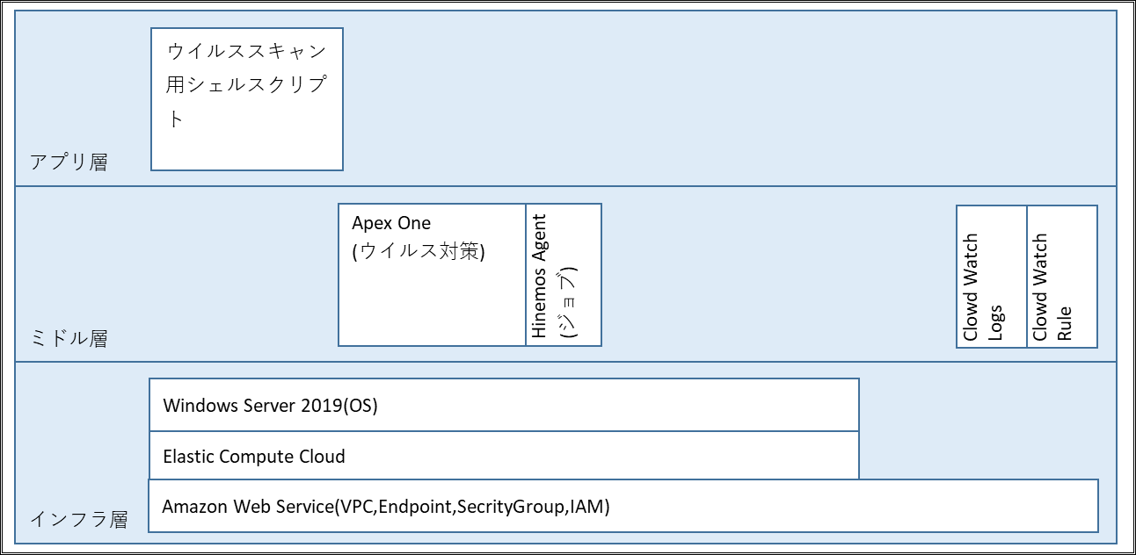

６．２ 機能説明
６．２．１ インフラ層

 |  | ソフトウェア |  |  |  | 機能説明
 | 1 | Amazon Web Service(VPC,Endpoint, |  |  |  | AWS上に踏み台サーバ用の専用ネットワーク区画を作成し、アクセス制御や権限管理を行う機能を利用する。
 |  | SecrityGroup,IAM)
 | 2 | Elastic Compute Cloud |  |  |  | 踏み台サーバの環境構築を目的に、AWSのコンピュートサービスであるEC2を利用する。
 | 3 | Windows Server 2019 |  |  |  | リモート保守端末からのリモートデスクトップ接続、踏み台サーバでのAWSマネジメンコンソールが利用可能なWindows Serverを利用する。

 | ※ リモート保守端末からWindows Server 2019へ同時接続数は最大2ユーザとなる。

設計書
 |  |  |  |  |  |  |  |  | 〇 | 基本設計書
 |  |  |  |  |  |  |  |  |  | 詳細設計書
 |  |  |  |  |  |  |  |  |  | そ の 他
...
設計書
 |  |  |  |  |  |  |  |  | 〇 | 基本設計書
 |  |  |  |  |  |  |  |  |  | 詳細設計書
 |  |  |  |  |  |  |  |  |  | そ の 他
...
 |  |  |  |  |  |  | 毎週土曜日21:00 | サーバ起動時にスキャン（パターンファイル更新はサーバ起動中に自動実行）
 |  |  |  |  |  |  | 起動時（自動） | CPU使用率情報等を収集する。
 |  |  |  |  |  |  | 起動時（自動） | ディスクIO情報等を収集する。
 |  |  |  |  |  |  | 起動時（自動） | ディスク使用率等を収集する。
 |  |  |  |  |  |  | 起動時（自動） | メモリ使用率等を収集する。
 |  |  |  |  |  |  | 起動時（自動） | ネットワーク転送量等を収取する。
 |  |  |  |  |  |  | 操作時（手動） | TeraTermの操作ログをサーバ内の所定フォルダへ保管する。（※）
 |  |  |  |  |  |  |  | （※） リモート保守拠点でのローカルへのログ移送は不可。ログを移送する場合は事務センターで対応する。

設計書
 |  |  |  |  |  |  |  |  | 〇 | 基本設計書
 |  |  |  |  |  |  |  |  |  | 詳細設計書
 |  |  |  |  |  |  |  |  |  | そ の 他
...
設計書
 |  |  |  |  |  |  |  |  | 〇 | 基本設計書
 |  |  |  |  |  |  |  |  |  | 詳細設計書
 |  |  |  |  |  |  |  |  |  | そ の 他
...
設計書
 |  |  |  |  |  |  |  |  | 〇 | 基本設計書
 |  |  |  |  |  |  |  |  |  | 詳細設計書
 |  |  |  |  |  |  |  |  |  | そ の 他

検 印

設計書
 |  |  |  |  |  |  |  |  | 〇 | 基本設計書
 |  |  |  |  |  |  |  |  |  | 詳細設計書
 |  |  |  |  |  |  |  |  |  | そ の 他

検 印

設計書
 |  |  |  |  |  |  |  |  | 〇 | 基本設計書
 |  |  |  |  |  |  |  |  |  | 詳細設計書
 |  |  |  |  |  |  |  |  |  | そ の 他

検 印

設計書
 |  |  |  |  |  |  |  |  | 〇 | 基本設計書
 |  |  |  |  |  |  |  |  |  | 詳細設計書
 |  |  |  |  |  |  |  |  |  | そ の 他

検 印

処理概要
本番環境
AWS
対象範囲
AWSアカウント（踏み台）
AWSアカウント（営業・融資サポートシステム）

VPC
Transit Gateway
VPC

踏み台
（Windows）
RDP/SSH接続

各サーバ
Client VPN

Endpoint

開発環境
AWS
対象範囲
AWSアカウント（踏み台）
AWSアカウント（営業・融資サポートシステム）

VPC
Transit Gateway
VPC

②RDP/SSH接続
踏み台
（Windows）

各サーバ
Client VPN

Endpoint

Internet

ISID開発拠点
①リモートデスクトップ接続

リモート保守端末

論理構成図
AWS共通基盤
AWS共通基盤

Region：ap-northeast-1：東京
Region：ap-northeast-3：大阪

アカウント：営業・融資サポートシステム
アカウント：営業・融資サポートシステム

Amazon S3
Amazon S3

アカウント：踏み台
VPC
AZ : ap-northeast-1a
AZ : ap-northeast-1c
A-gate
VPC
InternetGW

Private subnet
Active
Private subnet
Standby
AZ : ap-northeast-1a
AZ : ap-northeast-1c
AWSマネジメント
コンソール
A-gate Hinemos

Public subnet
Active
Public subnet
Active
VPC

ファイル連携サーバ
ファイル連携サーバ
ALB
Hinemosマネージャ
●監視機能
●ジョブ機能

Private subnet
Active
Private subnet
Standby
Proxyサーバ
Proxyサーバ
対象範囲
Private subnet
ALB
Router
バッチサーバ
バッチサーバ
踏み台サーバ
Private subnet
Private subnet
本番用のリモート保守端末は設置しない
Amazon Aurora（プライマリ）
Amazon Aurora（レプリカ）
Private subnet
Private subnet
レプリケーション
ISID開発拠点
TGW ENI
TGW ENI
対象範囲
Private subnet
Private subnet
Internet
リモート保守端末（開発）
FW
Client VPN Endpoints
TGW ENI（Act）
Router
TGW ENI（Stb）
Router
リモート保守接続はリモート保守端末（開発）から
踏み台（開発）への接続のみ可
※ 踏み台（開発）からAWSマネジメントコンソール（開発）
への接続は不可

本番環境には作成しない
Internet
アカウント：HULFT-HUB
アカウント：共通HUB

横浜事務センタ
イントラProxy
Active
Router
Standby
Attachment
Attachment
Attachment
AZ : ap-northeast-1a
AZ : ap-northeast-1c
コンソール専用端末
Attachment
VPN connection
Direct Connect
Customer gateway
Attachment
仮想化管理端末
HULFT-HUBサーバ
HULFT-HUBサーバ
AWS Transit Gateway（TGW）
特権ID管理 統合監視
ウィルス対策

ソフトウェア構成図
アプリ層
ウイルススキャン用シェルスクリプト

ミドル層
Apex One
(ウイルス対策)
Hinemos Agent
(ジョブ)
Clowd Watch Logs
Clowd Watch Rule

インフラ層
Windows Server 2019(OS)

Elastic Compute Cloud
Amazon Web Service(VPC,Endpoint,SecrityGroup,IAM)

